podział na subregiony

Podział Wielkopolski na subregiony wg przynależności powiatowych urzędów pracy do Oddziałów Wojewódzkiego Urzędu Pracyw Poznaniu
 | powrót do spisu tabel

Tab. 3.1
Tabela 3. Osoby bezrobotne w Wielkopolsce ogółem - wrzesień 2020 r. |  |  |  |  |  |  |  | Powrót do spisu tabel
3.1 Liczba, zmiany i płynność bezrobocia
L.p. | Powiaty | Liczba bezrobotnych w końcu miesiąca | % wzrost/spadek bezrobotnych |  | dane z miesiąca sprawozdawczego
 |  |  | w stosunku do sierpnia 2020 r. | w stosunku do września 2019 r. | napływ | odpływ
 |  |  |  |  |  | ogółem | z powodu podjęcia pracy
1. | chodzieski | 1,587 | 1.5 | 29.2 | 254 | 231 | 122
2. | czarnkowsko -trzcianecki | 1,444 | -2.9 | 16.5 | 274 | 317 | 182
3. | gnieźnieński | 2,253 | -3.2 | 22.5 | 348 | 423 | 199
4. | gostyński | 1,876 | 1.3 | 14.5 | 286 | 262 | 199
5. | grodziski | 985 | 4.1 | 19.8 | 176 | 137 | 98
6. | jarociński | 1,433 | -0.3 | 47.3 | 268 | 273 | 169
7. | kaliski | 2,409 | 0.0 | 31.6 | 413 | 412 | 266
7a. | - powiat ziemski | 859 | 1.5 | 25.2 | 174 | 161 | 108
7b. | - m. Kalisz | 1,550 | -0.8 | 35.4 | 239 | 251 | 158
8. | kępiński | 642 | -0.6 | 21.1 | 132 | 136 | 83
9. | kolski | 1,470 | -6.7 | 20.5 | 342 | 447 | 201
10. | koniński | 6,778 | -0.1 | 25.8 | 736 | 746 | 553
10a. | - powiat ziemski | 4,307 | -0.4 | 24.8 | 486 | 505 | 382
10b. | - m. Konin | 2,471 | 0.4 | 27.7 | 250 | 241 | 171
11. | kościański | 1,067 | 1.8 | 23.4 | 179 | 160 | 129
12. | krotoszyński | 1,431 | 2.2 | 43.4 | 295 | 264 | 177
13. | leszczyński | 2,034 | 0.0 | 25.6 | 369 | 368 | 220
13a. | - powiat ziemski | 804 | -0.6 | 34.7 | 143 | 148 | 88
13b. | - m. Leszno | 1,230 | 0.5 | 20.4 | 226 | 220 | 132
14. | międzychodzki | 671 | 0.0 | 25.2 | 115 | 115 | 90
15. | nowotomyski | 1,052 | 1.9 | 58.7 | 210 | 190 | 135
16. | obornicki | 913 | 5.3 | 50.9 | 169 | 123 | 77
17. | ostrowski | 2,668 | 2.3 | 46.3 | 520 | 460 | 278
18. | ostrzeszowski | 1,133 | -3.8 | 19.0 | 202 | 247 | 125
19. | pilski | 3,031 | 1.1 | 31.6 | 431 | 398 | 214
20. | pleszewski | 1,349 | -0.3 | 52.4 | 249 | 253 | 171
21. | poznański | 10,341 | 4.1 | 68.8 | 1,557 | 1,148 | 927
21a. | - powiat ziemski | 3,747 | 2.3 | 70.0 | 537 | 454 | 374
21b. | - m. Poznań | 6,594 | 5.2 | 68.2 | 1,020 | 694 | 553
22. | rawicki | 1,207 | 3.8 | 20.6 | 216 | 172 | 135
23. | słupecki | 1,797 | -2.8 | 19.6 | 275 | 326 | 200
24. | szamotulski | 1,326 | -1.9 | 26.8 | 222 | 247 | 157
25. | średzki | 1,762 | 2.0 | 19.1 | 282 | 248 | 142
26. | śremski | 718 | -1.0 | 83.2 | 184 | 191 | 103
27. | turecki | 1,651 | -2.6 | 23.3 | 347 | 391 | 159
28. | wągrowiecki | 1,378 | -4.6 | 25.6 | 194 | 260 | 156
29. | wolsztyński | 664 | 7.4 | 53.7 | 147 | 101 | 78
30. | wrzesiński | 1,629 | 3.0 | 44.9 | 294 | 246 | 173
31. | złotowski | 1,971 | -1.3 | 21.9 | 336 | 362 | 181
Województwo |  | 60,670 | 0.6 | 34.5 | 10,022 | 9,654 | 6,099
Subregion kaliski |  | 11,065 | 0.3 | 38.4 | 2,079 | 2,045 | 1,269
Subregion koniński |  | 11,696 | -1.8 | 23.8 | 1,700 | 1,910 | 1,113
Subregion leszczyński |  | 6,848 | 2.0 | 23.3 | 1,197 | 1,063 | 761
Subregion pilski |  | 9,411 | -0.8 | 25.7 | 1,489 | 1,568 | 855
Subregion poznański |  | 21,650 | 2.3 | 48.0 | 3,557 | 3,068 | 2,101

liczba bezrobotnych w podregionach województwa wielkopolskiego w końcu lipca 2004r.
1 | 1

Tab. 4.1
Tabela 4. Bezrobotne kobiety w Wielkopolsce - wrzesień 2020 r. |  |  |  |  |  |  |  |  | Powrót do spisu tabel
4.1 Liczba, zmiany i płynność bezrobocia
L.p. | Powiaty | Liczba bezrobotnych kobiet w końcu miesiąca | % wzrost/spadek |  | % udział bezrobotnych kobiet w ogóle | dane z miesiąca sprawozdawczego
 |  |  | w stosunku do sierpnia 2020 r. | w stosunku do września 2019 r. |  | napływ | odpływ
 |  |  |  |  |  |  | ogółem | z powodu podjęcia pracy
1. | chodzieski | 981 | 1.8 | 25.6 | 61.8 | 140 | 123 | 70
2. | czarnkowsko -trzcianecki | 816 | -1.2 | 13.5 | 56.5 | 158 | 168 | 98
3. | gnieźnieński | 1,272 | -5.7 | 11.4 | 56.5 | 185 | 262 | 134
4. | gostyński | 1,102 | 0.7 | 7.6 | 58.7 | 165 | 157 | 112
5. | grodziski | 596 | 5.1 | 22.9 | 60.5 | 102 | 73 | 53
6. | jarociński | 851 | 0.1 | 39.1 | 59.4 | 164 | 163 | 105
7. | kaliski | 1,358 | 0.4 | 25.6 | 56.4 | 220 | 215 | 157
7a. | - powiat ziemski | 501 | 2.5 | 15.7 | 58.3 | 96 | 84 | 64
7b. | - m. Kalisz | 857 | -0.8 | 32.3 | 55.3 | 124 | 131 | 93
8. | kępiński | 387 | -0.8 | 11.5 | 60.3 | 79 | 82 | 51
9. | kolski | 904 | -4.7 | 13.7 | 61.5 | 215 | 260 | 109
10. | koniński | 3,905 | -1.0 | 14.8 | 57.6 | 393 | 432 | 306
10a. | - powiat ziemski | 2,565 | -1.6 | 13.5 | 59.6 | 253 | 295 | 210
10b. | - m. Konin | 1,340 | 0.2 | 17.2 | 54.2 | 140 | 137 | 96
11. | kościański | 669 | 3.1 | 16.1 | 62.7 | 116 | 96 | 75
12. | krotoszyński | 834 | 2.3 | 34.3 | 58.3 | 170 | 151 | 103
13. | leszczyński | 1,244 | 0.6 | 21.2 | 61.2 | 195 | 188 | 125
13a. | - powiat ziemski | 497 | -0.4 | 27.4 | 61.8 | 75 | 77 | 47
13b. | - m. Leszno | 747 | 1.2 | 17.5 | 60.7 | 120 | 111 | 78
14. | międzychodzki | 425 | -1.2 | 16.8 | 63.3 | 67 | 72 | 60
15. | nowotomyski | 587 | 2.4 | 58.2 | 55.8 | 114 | 100 | 74
16. | obornicki | 516 | 6.0 | 28.4 | 56.5 | 97 | 68 | 44
17. | ostrowski | 1,445 | 3.1 | 32.6 | 54.2 | 296 | 252 | 156
18. | ostrzeszowski | 754 | -2.1 | 11.0 | 66.5 | 114 | 130 | 77
19. | pilski | 1,714 | 0.2 | 24.5 | 56.5 | 225 | 222 | 127
20. | pleszewski | 777 | -2.5 | 34.9 | 57.6 | 131 | 151 | 94
21. | poznański | 5,704 | 3.7 | 60.1 | 55.2 | 876 | 675 | 558
21a. | - powiat ziemski | 2,214 | 1.4 | 60.1 | 59.1 | 323 | 292 | 248
21b. | - m. Poznań | 3,490 | 5.1 | 60.1 | 52.9 | 553 | 383 | 310
22. | rawicki | 744 | 2.5 | 18.1 | 61.6 | 131 | 113 | 87
23. | słupecki | 1,068 | -3.7 | 10.0 | 59.4 | 154 | 195 | 130
24. | szamotulski | 796 | -3.5 | 16.2 | 60.0 | 112 | 141 | 95
25. | średzki | 1,082 | 1.4 | 15.1 | 61.4 | 173 | 158 | 85
26. | śremski | 461 | 1.3 | 75.3 | 64.2 | 125 | 119 | 66
27. | turecki | 999 | -2.1 | 7.9 | 60.5 | 179 | 200 | 86
28. | wągrowiecki | 846 | -4.0 | 19.2 | 61.4 | 115 | 150 | 101
29. | wolsztyński | 373 | 6.3 | 48.6 | 56.2 | 88 | 66 | 49
30. | wrzesiński | 970 | 1.7 | 29.9 | 59.5 | 166 | 150 | 102
31. | złotowski | 1,150 | -0.1 | 15.8 | 58.3 | 170 | 171 | 95
Województwo |  | 35,330 | 0.4 | 25.5 | 58.2 | 5,635 | 5,503 | 3,584
Subregion kaliski |  | 6,406 | 0.5 | 28.0 | 57.9 | 1,174 | 1,144 | 743
Subregion koniński |  | 6,876 | -2.1 | 12.8 | 58.8 | 941 | 1,087 | 631
Subregion leszczyński |  | 4,132 | 1.8 | 17.8 | 60.3 | 695 | 620 | 448
Subregion pilski |  | 5,507 | -0.5 | 20.2 | 58.5 | 808 | 834 | 491
Subregion poznański |  | 12,409 | 1.6 | 38.5 | 57.3 | 2,017 | 1,818 | 1,271

liczba bezrobotnych w podregionach województwa wielkopolskiego w końcu lipca 2004r.
1 | 1

Tab. 5.1
Tabela 5. Osoby bezrobotne zamieszkale na wsi w Wielkopolsce - wrzesień 2020 r. |  |  |  |  |  |  |  |  |  | Powrót do spisu tabel
5.1 Liczba, zmiany i płynność bezrobocia
L.p. | Powiaty | Liczba bezrobotnych zamieszkałych na wsi w końcu miesiąca | w tym: | % wzrost/spadek liczby bezrobotnych |  | % udział bezrobotnych zamieszkałych na wsi w ogóle | dane z miesiąca sprawozdawczego
 |  |  | kobiety | w stosunku do sierpnia 2020 r. | w stosunku do września 2019 r. |  | napływ | odpływ
 |  |  |  |  |  |  |  | ogółem | z powodu podjęcia pracy
1. | chodzieski | 778 | 498 | 2.8 | 26.9 | 49.0 | 116 | 95 | 56
2. | czarnkowsko -trzcianecki | 770 | 430 | -1.0 | 13.4 | 53.3 | 159 | 167 | 88
3. | gnieźnieński | 783 | 459 | -3.8 | 28.8 | 34.8 | 113 | 144 | 72
4. | gostyński | 1,041 | 620 | 4.0 | 17.2 | 55.5 | 169 | 129 | 93
5. | grodziski | 628 | 393 | 3.5 | 20.5 | 63.8 | 112 | 91 | 62
6. | jarociński | 837 | 506 | 1.3 | 49.7 | 58.4 | 166 | 155 | 90
7. | kaliski | 796 | 464 | 1.5 | 25.8 | 33.0 | 164 | 152 | 106
7a. | - powiat ziemski | 796 | 464 | 1.5 | 25.8 | 92.7 | 164 | 152 | 106
7b. | - m. Kalisz | 0 | 0 | 0.0 | 0.0 | 0.0 | 0 | 0 | 0
8. | kępiński | 431 | 263 | -2.7 | 13.4 | 67.1 | 94 | 106 | 65
9. | kolski | 822 | 526 | -7.2 | 19.0 | 55.9 | 227 | 291 | 120
10. | koniński | 3,665 | 2,193 | -0.5 | 25.2 | 54.1 | 417 | 436 | 332
10a. | - powiat ziemski | 3,665 | 2,193 | -0.5 | 25.2 | 85.1 | 417 | 436 | 332
10b. | - m. Konin | 0 | 0 | 0.0 | 0.0 | 0.0 | 0 | 0 | 0
11. | kościański | 536 | 351 | 3.5 | 22.4 | 50.2 | 101 | 83 | 67
12. | krotoszyński | 486 | 280 | 5.9 | 39.3 | 34.0 | 105 | 78 | 57
13. | leszczyński | 752 | 466 | -0.3 | 36.0 | 37.0 | 130 | 132 | 80
13a. | - powiat ziemski | 752 | 466 | -0.3 | 36.0 | 93.5 | 130 | 132 | 80
13b. | - m. Leszno | 0 | 0 | 0.0 | 0.0 | 0.0 | 0 | 0 | 0
14. | międzychodzki | 396 | 248 | 0.5 | 30.7 | 59.0 | 73 | 71 | 53
15. | nowotomyski | 625 | 343 | 2.3 | 53.6 | 59.4 | 123 | 109 | 74
16. | obornicki | 481 | 251 | 4.8 | 55.7 | 52.7 | 80 | 58 | 30
17. | ostrowski | 1,204 | 683 | 3.4 | 42.8 | 45.1 | 246 | 206 | 124
18. | ostrzeszowski | 718 | 487 | -1.4 | 17.3 | 63.4 | 143 | 153 | 74
19. | pilski | 1,012 | 640 | 1.8 | 18.5 | 33.4 | 151 | 133 | 78
20. | pleszewski | 814 | 468 | 0.9 | 49.6 | 60.3 | 147 | 140 | 90
21. | poznański | 2,322 | 1,379 | 1.7 | 64.7 | 22.5 | 328 | 289 | 236
21a. | - powiat ziemski | 2,322 | 1,379 | 1.7 | 64.7 | 62.0 | 328 | 289 | 236
21b. | - m. Poznań | 0 | 0 | 0.0 | 0.0 | 0.0 | 0 | 0 | 0
22. | rawicki | 557 | 354 | 2.8 | 12.5 | 46.1 | 95 | 80 | 60
23. | słupecki | 1,302 | 787 | -0.9 | 19.7 | 72.5 | 200 | 212 | 131
24. | szamotulski | 705 | 431 | 0.7 | 32.5 | 53.2 | 107 | 102 | 66
25. | średzki | 1,051 | 671 | 0.7 | 18.1 | 59.6 | 145 | 138 | 77
26. | śremski | 307 | 206 | -2.2 | 60.7 | 42.8 | 82 | 89 | 50
27. | turecki | 1,000 | 624 | -2.2 | 28.2 | 60.6 | 228 | 251 | 99
28. | wągrowiecki | 736 | 447 | -1.3 | 25.0 | 53.4 | 120 | 130 | 76
29. | wolsztyński | 487 | 280 | 9.4 | 63.4 | 73.3 | 111 | 69 | 55
30. | wrzesiński | 730 | 446 | 3.0 | 31.3 | 44.8 | 134 | 113 | 80
31. | złotowski | 1,050 | 627 | -0.8 | 23.4 | 53.3 | 172 | 180 | 87
Województwo |  | 27,822 | 16,821 | 0.6 | 30.1 | 45.9 | 4,758 | 4,582 | 2,828
Subregion kaliski |  | 5,286 | 3,151 | 1.4 | 34.8 | 47.8 | 1,065 | 990 | 606
Subregion koniński |  | 6,789 | 4,130 | -1.7 | 23.8 | 58.0 | 1,072 | 1,190 | 682
Subregion leszczyński |  | 3,373 | 2,071 | 3.5 | 26.2 | 49.3 | 606 | 493 | 355
Subregion pilski |  | 4,346 | 2,642 | 0.3 | 21.2 | 46.2 | 718 | 705 | 385
Subregion poznański |  | 8,028 | 4,827 | 1.2 | 40.2 | 37.1 | 1,297 | 1,204 | 800

liczba bezrobotnych w podregionach województwa wielkopolskiego w końcu lipca 2004r.
0 | 0

Tab. 6.1
Tabela 6. Osoby bezrobotne do 30 roku życia w Wielkopolsce - wrzesień 2020 r. |  |  |  |  |  |  |  |  |  | Powrót do spisu tabel
6.1 Liczba, zmiany i płynność bezrobocia
L.p. | Powiaty | Liczba bezrobotnych do 30 roku życia w końcu miesiąca | w tym: | % wzrost/spadek liczby bezrobotnych |  | % udział bezrobotnych do 30 roku życia w ogóle | dane z miesiąca sprawozdawczego
 |  |  | kobiety | w stosunku do sierpnia 2020 r. | w stosunku do września 2019 r. |  | napływ | odpływ
 |  |  |  |  |  |  |  | ogółem | z powodu podjęcia pracy
1. | chodzieski | 420 | 275 | 10.8 | 50.0 | 26.5 | 115 | 71 | 36
2. | czarnkowsko -trzcianecki | 416 | 274 | -1.7 | 20.2 | 28.8 | 120 | 124 | 58
3. | gnieźnieński | 527 | 342 | -1.5 | 20.6 | 23.4 | 136 | 141 | 70
4. | gostyński | 636 | 419 | 4.3 | 18.2 | 33.9 | 167 | 133 | 95
5. | grodziski | 321 | 209 | 5.2 | 25.4 | 32.6 | 86 | 67 | 44
6. | jarociński | 501 | 335 | 8.9 | 44.4 | 35.0 | 133 | 92 | 48
7. | kaliski | 628 | 418 | 1.9 | 44.7 | 26.1 | 175 | 154 | 95
7a. | - powiat ziemski | 279 | 184 | 4.1 | 28.0 | 32.5 | 92 | 77 | 45
7b. | - m. Kalisz | 349 | 234 | 0.3 | 61.6 | 22.5 | 83 | 77 | 50
8. | kępiński | 190 | 134 | 0.5 | 6.7 | 29.6 | 61 | 59 | 29
9. | kolski | 486 | 327 | -5.6 | 7.0 | 33.1 | 167 | 193 | 89
10. | koniński | 2,198 | 1,357 | 4.6 | 39.7 | 32.4 | 398 | 284 | 215
10a. | - powiat ziemski | 1,588 | 986 | 4.5 | 35.8 | 36.9 | 282 | 201 | 157
10b. | - m. Konin | 610 | 371 | 4.6 | 51.0 | 24.7 | 116 | 83 | 58
11. | kościański | 315 | 210 | -0.9 | 15.4 | 29.5 | 75 | 74 | 60
12. | krotoszyński | 437 | 270 | 3.8 | 57.8 | 30.5 | 150 | 128 | 89
13. | leszczyński | 561 | 364 | 5.6 | 30.2 | 27.6 | 160 | 122 | 60
13a. | - powiat ziemski | 267 | 174 | 9.0 | 42.0 | 33.2 | 76 | 49 | 24
13b. | - m. Leszno | 294 | 190 | 2.8 | 21.0 | 23.9 | 84 | 73 | 36
14. | międzychodzki | 227 | 156 | -0.9 | 12.9 | 33.8 | 52 | 49 | 41
15. | nowotomyski | 324 | 207 | 14.1 | 71.4 | 30.8 | 101 | 60 | 39
16. | obornicki | 261 | 173 | 4.4 | 44.2 | 28.6 | 69 | 54 | 30
17. | ostrowski | 798 | 484 | 9.2 | 49.2 | 29.9 | 261 | 184 | 117
18. | ostrzeszowski | 391 | 280 | -0.8 | 23.3 | 34.5 | 113 | 110 | 56
19. | pilski | 801 | 542 | 1.5 | 28.8 | 26.4 | 157 | 139 | 68
20. | pleszewski | 498 | 283 | 1.2 | 46.9 | 36.9 | 147 | 135 | 94
21. | poznański | 2,309 | 1,398 | 5.1 | 98.7 | 22.3 | 457 | 327 | 266
21a. | - powiat ziemski | 912 | 572 | 3.8 | 95.7 | 24.3 | 185 | 145 | 114
21b. | - m. Poznań | 1,397 | 826 | 6.0 | 100.7 | 21.2 | 272 | 182 | 152
22. | rawicki | 450 | 302 | 11.7 | 26.8 | 37.3 | 124 | 74 | 57
23. | słupecki | 652 | 402 | -4.4 | 28.9 | 36.3 | 136 | 158 | 103
24. | szamotulski | 356 | 237 | -0.8 | 15.6 | 26.8 | 96 | 98 | 53
25. | średzki | 500 | 351 | 0.0 | 8.2 | 28.4 | 117 | 111 | 66
26. | śremski | 214 | 144 | -3.2 | 82.9 | 29.8 | 91 | 94 | 49
27. | turecki | 496 | 331 | 1.8 | 20.7 | 30.0 | 163 | 152 | 51
28. | wągrowiecki | 415 | 292 | -0.2 | 11.0 | 30.1 | 86 | 84 | 56
29. | wolsztyński | 217 | 132 | 13.6 | 48.6 | 32.7 | 74 | 45 | 39
30. | wrzesiński | 514 | 328 | 4.3 | 51.2 | 31.6 | 143 | 117 | 82
31. | złotowski | 577 | 384 | 0.2 | 22.0 | 29.3 | 150 | 147 | 70
Województwo |  | 17,636 | 11,360 | 3.1 | 37.1 | 29.1 | 4,480 | 3,780 | 2,325
Subregion kaliski |  | 3,443 | 2,204 | 4.2 | 41.9 | 31.1 | 1,040 | 862 | 528
Subregion koniński |  | 3,832 | 2,417 | 1.2 | 30.2 | 32.8 | 864 | 787 | 458
Subregion leszczyński |  | 2,179 | 1,427 | 6.1 | 25.0 | 31.8 | 600 | 448 | 311
Subregion pilski |  | 2,629 | 1,767 | 1.8 | 25.5 | 27.9 | 628 | 565 | 288
Subregion poznański |  | 5,553 | 3,545 | 3.4 | 52.0 | 25.6 | 1,348 | 1,118 | 740

liczba bezrobotnych w podregionach województwa wielkopolskiego w końcu lipca 2004r.
0 | 0

Tab.7.1
Tabela 7. Osoby bezrobotne powyżej 50 roku życia w Wielkopolsce - wrzesień 2020 r. |  |  |  |  |  |  |  |  |  | Powrót do spisu tabel
7.1 Liczba, zmiany i płynność bezrobocia
L.p. | Powiaty | Liczba bezrobotnych powyżej 50 roku życia w końcu miesiąca | w tym: | % wzrost/spadek liczby bezrobotnych |  | % udział bezrobotnych powyżej 50 roku życia w ogóle | dane z miesiąca sprawozdawczego
 |  |  | kobiety | w stosunku do sierpnia 2020 r. | w stosunku do września 2019 r. |  | napływ | odpływ
 |  |  |  |  |  |  |  | ogółem | z powodu podjęcia pracy
1. | chodzieski | 421 | 203 | -1.2 | 24.6 | 26.5 | 46 | 51 | 28
2. | czarnkowsko -trzcianecki | 401 | 144 | -1.2 | 13.3 | 27.8 | 40 | 45 | 25
3. | gnieźnieński | 652 | 264 | -2.5 | 16.8 | 28.9 | 59 | 76 | 28
4. | gostyński | 389 | 140 | -2.0 | 6.3 | 20.7 | 26 | 34 | 23
5. | grodziski | 229 | 97 | 4.1 | 9.0 | 23.2 | 27 | 18 | 13
6. | jarociński | 326 | 125 | -1.5 | 44.2 | 22.7 | 37 | 42 | 27
7. | kaliski | 640 | 248 | 0.5 | 24.5 | 26.6 | 73 | 70 | 38
7a. | - powiat ziemski | 186 | 66 | 0.5 | 18.5 | 21.7 | 19 | 18 | 11
7b. | - m. Kalisz | 454 | 182 | 0.4 | 27.2 | 29.3 | 54 | 52 | 27
8. | kępiński | 172 | 64 | 0.0 | 21.1 | 26.8 | 19 | 19 | 12
9. | kolski | 308 | 132 | -9.1 | 18.5 | 21.0 | 39 | 70 | 30
10. | koniński | 1,348 | 555 | 0.4 | 18.5 | 19.9 | 96 | 90 | 51
10a. | - powiat ziemski | 749 | 315 | 0.7 | 16.7 | 17.4 | 59 | 54 | 33
10b. | - m. Konin | 599 | 240 | 0.2 | 20.8 | 24.2 | 37 | 36 | 18
11. | kościański | 246 | 111 | 3.4 | 16.0 | 23.1 | 29 | 21 | 16
12. | krotoszyński | 343 | 134 | -0.3 | 29.4 | 24.0 | 34 | 35 | 19
13. | leszczyński | 472 | 212 | -0.4 | 16.0 | 23.2 | 54 | 56 | 34
13a. | - powiat ziemski | 183 | 76 | 5.2 | 33.6 | 22.8 | 25 | 16 | 10
13b. | - m. Leszno | 289 | 136 | -3.7 | 7.0 | 23.5 | 29 | 40 | 24
14. | międzychodzki | 141 | 61 | 1.4 | 23.7 | 21.0 | 22 | 20 | 13
15. | nowotomyski | 228 | 94 | -0.9 | 34.1 | 21.7 | 27 | 29 | 17
16. | obornicki | 226 | 78 | 2.7 | 52.7 | 24.8 | 25 | 19 | 11
17. | ostrowski | 660 | 238 | 1.4 | 46.3 | 24.7 | 71 | 62 | 32
18. | ostrzeszowski | 236 | 115 | -4.5 | 16.3 | 20.8 | 16 | 27 | 10
19. | pilski | 764 | 281 | -0.4 | 22.0 | 25.2 | 78 | 81 | 33
20. | pleszewski | 241 | 108 | -4.7 | 53.5 | 17.9 | 22 | 34 | 17
21. | poznański | 2,647 | 1,043 | 5.4 | 44.5 | 25.6 | 309 | 173 | 108
21a. | - powiat ziemski | 888 | 361 | 4.6 | 37.2 | 23.7 | 96 | 57 | 40
21b. | - m. Poznań | 1,759 | 682 | 5.8 | 48.4 | 26.7 | 213 | 116 | 68
22. | rawicki | 233 | 90 | -3.7 | 15.9 | 19.3 | 24 | 33 | 23
23. | słupecki | 333 | 138 | -5.4 | 11.4 | 18.5 | 25 | 44 | 21
24. | szamotulski | 305 | 131 | -0.3 | 23.0 | 23.0 | 34 | 35 | 13
25. | średzki | 417 | 178 | 4.0 | 12.7 | 23.7 | 45 | 29 | 19
26. | śremski | 165 | 81 | 3.1 | 60.2 | 23.0 | 29 | 24 | 10
27. | turecki | 360 | 160 | -4.3 | 13.9 | 21.8 | 46 | 62 | 20
28. | wągrowiecki | 297 | 121 | -5.7 | 14.7 | 21.6 | 24 | 42 | 17
29. | wolsztyński | 167 | 67 | -1.8 | 33.6 | 25.2 | 14 | 17 | 10
30. | wrzesiński | 360 | 146 | 2.0 | 27.7 | 22.1 | 41 | 34 | 20
31. | złotowski | 473 | 177 | -2.5 | 12.6 | 24.0 | 50 | 62 | 32
Województwo |  | 14,200 | 5,736 | 0.2 | 25.5 | 23.4 | 1,481 | 1,454 | 770
Subregion kaliski |  | 2,618 | 1,032 | -0.6 | 33.7 | 23.7 | 272 | 289 | 155
Subregion koniński |  | 2,349 | 985 | -2.5 | 16.7 | 20.1 | 206 | 266 | 122
Subregion leszczyński |  | 1,507 | 620 | -0.9 | 15.0 | 22.0 | 147 | 161 | 106
Subregion pilski |  | 2,356 | 926 | -1.8 | 18.0 | 25.0 | 238 | 281 | 135
Subregion poznański |  | 5,370 | 2,173 | 3.1 | 33.1 | 24.8 | 618 | 457 | 252

liczba bezrobotnych w podregionach województwa wielkopolskiego w końcu lipca 2004r.
0 | 0

Tab. 8.1
Tabela 8. Osoby długotrwale bezrobotne w Wielkopolsce - wrzesień 2020 r. |  |  |  |  |  |  |  |  |  | Powrót do spisu tabel
8.1 Liczba, zmiany i płynność bezrobocia
L.p. | Powiaty | Liczba długotrwale bezrobotnych w końcu miesiąca | w tym: | % wzrost/spadek liczby bezrobotnych |  | % udział długotrwale bezrobotnych w ogóle | dane z miesiąca sprawozdawczego
 |  |  | kobiety | w stosunku do sierpnia 2020 r. | w stosunku do września 2019 r. |  | napływ | odpływ
 |  |  |  |  |  |  |  | ogółem | z powodu podjęcia pracy
1. | chodzieski | 737 | 503 | -0.5 | 26.2 | 46.4 | 51 | 55 | 19
2. | czarnkowsko -trzcianecki | 430 | 263 | 0.5 | 18.1 | 29.8 | 56 | 54 | 24
3. | gnieźnieński | 820 | 518 | -1.9 | 12.5 | 36.4 | 65 | 81 | 36
4. | gostyński | 883 | 592 | 0.3 | 15.0 | 47.1 | 73 | 70 | 41
5. | grodziski | 368 | 252 | 2.2 | 21.9 | 37.4 | 25 | 17 | 11
6. | jarociński | 454 | 321 | -0.4 | 32.4 | 31.7 | 36 | 38 | 18
7. | kaliski | 964 | 596 | 1.5 | 35.0 | 40.0 | 74 | 60 | 26
7a. | - powiat ziemski | 348 | 228 | 2.4 | 24.3 | 40.5 | 26 | 18 | 9
7b. | - m. Kalisz | 616 | 368 | 1.0 | 41.9 | 39.7 | 48 | 42 | 17
8. | kępiński | 264 | 172 | 0.4 | 13.3 | 41.1 | 20 | 19 | 12
9. | kolski | 423 | 295 | -4.9 | 13.1 | 28.8 | 54 | 76 | 22
10. | koniński | 3,362 | 2,208 | 0.8 | 22.7 | 49.6 | 233 | 206 | 111
10a. | - powiat ziemski | 2,146 | 1,475 | 0.5 | 23.8 | 49.8 | 159 | 148 | 77
10b. | - m. Konin | 1,216 | 733 | 1.3 | 20.6 | 49.2 | 74 | 58 | 34
11. | kościański | 379 | 282 | 9.2 | 10.8 | 35.5 | 54 | 22 | 14
12. | krotoszyński | 529 | 347 | 0.8 | 25.7 | 37.0 | 39 | 35 | 15
13. | leszczyński | 784 | 534 | -0.5 | 6.7 | 38.5 | 57 | 61 | 30
13a. | - powiat ziemski | 289 | 198 | -1.4 | 24.0 | 35.9 | 21 | 25 | 12
13b. | - m. Leszno | 495 | 336 | 0.0 | -1.4 | 40.2 | 36 | 36 | 18
14. | międzychodzki | 247 | 203 | 0.8 | 16.5 | 36.8 | 23 | 21 | 16
15. | nowotomyski | 265 | 154 | 0.0 | 48.0 | 25.2 | 34 | 34 | 20
16. | obornicki | 263 | 179 | 2.3 | 46.1 | 28.8 | 21 | 15 | 4
17. | ostrowski | 723 | 431 | 1.7 | 37.2 | 27.1 | 85 | 73 | 27
18. | ostrzeszowski | 494 | 371 | -1.4 | 13.6 | 43.6 | 33 | 40 | 19
19. | pilski | 988 | 643 | 3.8 | 21.5 | 32.6 | 102 | 66 | 27
20. | pleszewski | 463 | 343 | 2.2 | 58.0 | 34.3 | 44 | 34 | 24
21. | poznański | 2,777 | 1,616 | 6.7 | 24.3 | 26.9 | 289 | 114 | 73
21a. | - powiat ziemski | 976 | 618 | 6.3 | 17.0 | 26.0 | 97 | 39 | 29
21b. | - m. Poznań | 1,801 | 998 | 6.9 | 28.6 | 27.3 | 192 | 75 | 44
22. | rawicki | 456 | 317 | 2.7 | 31.4 | 37.8 | 49 | 37 | 26
23. | słupecki | 824 | 561 | -0.1 | 6.5 | 45.9 | 76 | 77 | 38
24. | szamotulski | 439 | 325 | -4.8 | 12.0 | 33.1 | 35 | 57 | 23
25. | średzki | 788 | 546 | 0.9 | 29.8 | 44.7 | 61 | 54 | 26
26. | śremski | 159 | 115 | 4.6 | 35.9 | 22.1 | 20 | 13 | 7
27. | turecki | 585 | 408 | 2.8 | 18.2 | 35.4 | 75 | 59 | 19
28. | wągrowiecki | 509 | 372 | -0.2 | 20.6 | 36.9 | 48 | 49 | 27
29. | wolsztyński | 197 | 115 | 4.8 | 45.9 | 29.7 | 23 | 14 | 7
30. | wrzesiński | 532 | 355 | 4.9 | 28.5 | 32.7 | 50 | 25 | 15
31. | złotowski | 863 | 584 | -0.2 | 11.4 | 43.8 | 77 | 79 | 28
Województwo |  | 21,969 | 14,521 | 1.5 | 22.0 | 36.2 | 1,982 | 1,655 | 805
Subregion kaliski |  | 3,891 | 2,581 | 0.8 | 31.2 | 35.2 | 331 | 299 | 141
Subregion koniński |  | 5,194 | 3,472 | 0.4 | 18.5 | 44.4 | 438 | 418 | 190
Subregion leszczyński |  | 2,699 | 1,840 | 2.0 | 16.0 | 39.4 | 256 | 204 | 118
Subregion pilski |  | 3,527 | 2,365 | 0.9 | 19.2 | 37.5 | 334 | 303 | 125
Subregion poznański |  | 6,658 | 4,263 | 3.0 | 24.1 | 30.8 | 623 | 431 | 231

liczba bezrobotnych w podregionach województwa wielkopolskiego w końcu lipca 2004r.
0 | 0

Tab. 9
Tabela 9. Pozostałe osoby bezrobotne będące w szczególnej sytuacji na rynku pracy - wrzesień 2020 r. |  |  |  |  |  |  |  |  |  |  |  |  |  | Powrót do spisu tabel
L.p. | Powiaty | Korzystający ze świadczeń pomocy społecznej |  |  | Niepełnosprawni |  |  | Posiadający co najmniej jedno dziecko do 6 roku życia |  |  | Posiadający co najmniej jedno dziecko niepełnosprawne do 18 roku życia
 |  | Bezrobotni ogółem | w tym: | % udział bezrobotnych korzystających ze świadczeń pomocy społecznej ogółem w całej populacji bezrobotnych | Bezrobotni ogółem | w tym: | % udział bezrobotnych niepełnosprawnych ogółem w całej populacji bezrobotnych | Bezrobotni ogółem | w tym: | % udział bezrobotnychposiadających co najmniej jedno dziecko do 6 roku życia ogółem w całej populacji bezrobotnych | Bezrobotni ogółem | w tym: | % udział bezrobotnych posiadający co najmniej jedno dziecko niepełnosprawne do 18 roku życia ogółem w całej populacji bezrobotnych
 |  |  | kobiety |  |  | kobiety |  |  | kobiety |  |  | kobiety

1. | chodzieski | 94 | 65 | 5.9 | 85 | 46 | 5.4 | 317 | 284 | 20.0 | 1 | 1 | 0.1
2. | czarnkowsko -trzcianecki | 116 | 59 | 8.0 | 94 | 49 | 6.5 | 328 | 280 | 22.7 | 6 | 5 | 0.4
3. | gnieźnieński | 0 | 0 | 0.0 | 153 | 86 | 6.8 | 513 | 433 | 22.8 | 0 | 0 | 0.0
4. | gostyński | 0 | 0 | 0.0 | 107 | 54 | 5.7 | 386 | 341 | 20.6 | 9 | 8 | 0.5
5. | grodziski | 48 | 36 | 4.9 | 89 | 56 | 9.0 | 254 | 227 | 25.8 | 2 | 2 | 0.2
6. | jarociński | 1 | 1 | 0.1 | 94 | 38 | 6.6 | 326 | 294 | 22.7 | 8 | 7 | 0.6
7. | kaliski | 208 | 127 | 8.6 | 231 | 89 | 9.6 | 592 | 510 | 24.6 | 11 | 7 | 0.5
7a. | - powiat ziemski | 48 | 28 | 5.6 | 66 | 25 | 7.7 | 235 | 202 | 27.4 | 1 | 0 | 0.1
7b. | - m. Kalisz | 160 | 99 | 10.3 | 165 | 64 | 10.6 | 357 | 308 | 23.0 | 10 | 7 | 0.6
8. | kępiński | 0 | 0 | 0.0 | 46 | 15 | 7.2 | 135 | 128 | 21.0 | 0 | 0 | 0.0
9. | kolski | 0 | 0 | 0.0 | 114 | 50 | 7.8 | 282 | 265 | 19.2 | 1 | 1 | 0.1
10. | koniński | 0 | 0 | 0.0 | 362 | 206 | 5.3 | 1,463 | 1,245 | 21.6 | 3 | 3 | 0.0
10a. | - powiat ziemski | 0 | 0 | 0.0 | 168 | 104 | 3.9 | 975 | 841 | 22.6 | 1 | 1 | 0.0
10b. | - m. Konin | 0 | 0 | 0.0 | 194 | 102 | 7.9 | 488 | 404 | 19.7 | 2 | 2 | 0.1
11. | kościański | 23 | 13 | 2.2 | 113 | 63 | 10.6 | 245 | 217 | 23.0 | 6 | 5 | 0.6
12. | krotoszyński | 1 | 1 | 0.1 | 111 | 40 | 7.8 | 317 | 284 | 22.2 | 3 | 3 | 0.2
13. | leszczyński | 126 | 98 | 6.2 | 158 | 84 | 7.8 | 527 | 458 | 25.9 | 6 | 5 | 0.3
13a. | - powiat ziemski | 20 | 16 | 2.5 | 47 | 26 | 5.8 | 209 | 191 | 26.0 | 2 | 2 | 0.2
13b. | - m. Leszno | 106 | 82 | 8.6 | 111 | 58 | 9.0 | 318 | 267 | 25.9 | 4 | 3 | 0.3
14. | międzychodzki | 53 | 50 | 7.9 | 45 | 22 | 6.7 | 174 | 164 | 25.9 | 1 | 1 | 0.1
15. | nowotomyski | 17 | 10 | 1.6 | 60 | 31 | 5.7 | 210 | 186 | 20.0 | 0 | 0 | 0.0
16. | obornicki | 0 | 0 | 0.0 | 67 | 40 | 7.3 | 231 | 202 | 25.3 | 4 | 4 | 0.4
17. | ostrowski | 34 | 17 | 1.3 | 256 | 125 | 9.6 | 564 | 471 | 21.1 | 0 | 0 | 0.0
18. | ostrzeszowski | 42 | 28 | 3.7 | 58 | 33 | 5.1 | 295 | 268 | 26.0 | 0 | 0 | 0.0
19. | pilski | 19 | 12 | 0.6 | 245 | 112 | 8.1 | 575 | 526 | 19.0 | 9 | 7 | 0.3
20. | pleszewski | 0 | 0 | 0.0 | 84 | 48 | 6.2 | 185 | 165 | 13.7 | 14 | 11 | 1.0
21. | poznański | 240 | 147 | 2.3 | 513 | 222 | 5.0 | 1,259 | 1,098 | 12.2 | 5 | 2 | 0.0
21a. | - powiat ziemski | 71 | 49 | 1.9 | 163 | 81 | 4.4 | 532 | 474 | 14.2 | 4 | 2 | 0.1
21b. | - m. Poznań | 169 | 98 | 2.6 | 350 | 141 | 5.3 | 727 | 624 | 11.0 | 1 | 0 | 0.0
22. | rawicki | 0 | 0 | 0.0 | 91 | 53 | 7.5 | 286 | 256 | 23.7 | 7 | 7 | 0.6
23. | słupecki | 23 | 12 | 1.3 | 118 | 67 | 6.6 | 255 | 231 | 14.2 | 1 | 1 | 0.1
24. | szamotulski | 39 | 26 | 2.9 | 89 | 55 | 6.7 | 277 | 253 | 20.9 | 5 | 5 | 0.4
25. | średzki | 0 | 0 | 0.0 | 73 | 35 | 4.1 | 359 | 332 | 20.4 | 4 | 3 | 0.2
26. | śremski | 9 | 6 | 1.3 | 89 | 52 | 12.4 | 176 | 148 | 24.5 | 5 | 4 | 0.7
27. | turecki | 102 | 66 | 6.2 | 139 | 62 | 8.4 | 359 | 324 | 21.7 | 3 | 3 | 0.2
28. | wągrowiecki | 19 | 12 | 1.4 | 82 | 38 | 6.0 | 310 | 268 | 22.5 | 0 | 0 | 0.0
29. | wolsztyński | 69 | 37 | 10.4 | 76 | 41 | 11.4 | 152 | 132 | 22.9 | 1 | 1 | 0.2
30. | wrzesiński | 0 | 0 | 0.0 | 134 | 68 | 8.2 | 218 | 192 | 13.4 | 0 | 0 | 0.0
31. | złotowski | 43 | 20 | 2.2 | 125 | 54 | 6.3 | 499 | 441 | 25.3 | 1 | 1 | 0.1
Województwo |  | 1,326 | 843 | 2.2 | 4,101 | 2,034 | 6.8 | 12,069 | 10,623 | 19.9 | 116 | 97 | 0.2
Subregion kaliski |  | 286 | 174 | 2.6 | 880 | 388 | 8.0 | 2,414 | 2,120 | 21.8 | 36 | 28 | 0.3
Subregion koniński |  | 125 | 78 | 1.1 | 733 | 385 | 6.3 | 2,359 | 2,065 | 20.2 | 8 | 8 | 0.1
Subregion leszczyński |  | 218 | 148 | 3.2 | 545 | 295 | 8.0 | 1,596 | 1,404 | 23.3 | 29 | 26 | 0.4
Subregion pilski |  | 291 | 168 | 3.1 | 631 | 299 | 6.7 | 2,029 | 1,799 | 21.6 | 17 | 14 | 0.2
Subregion poznański |  | 406 | 275 | 1.9 | 1,312 | 667 | 6.1 | 3,671 | 3,235 | 17.0 | 26 | 21 | 0.1

liczba bezrobotnych w podregionach województwa wielkopolskiego w końcu lipca 2004r.
0 | 0

M1
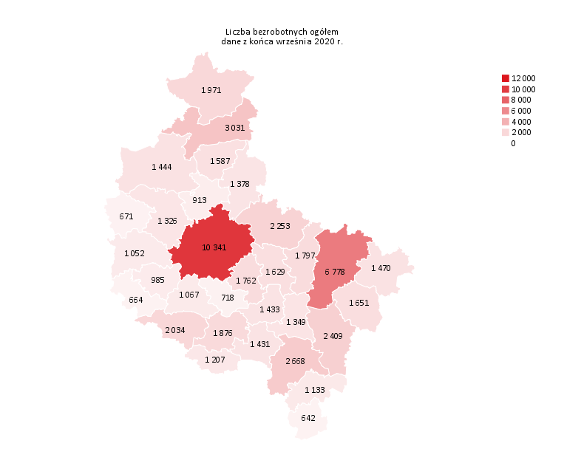
Powrót do spisu tabel

M2
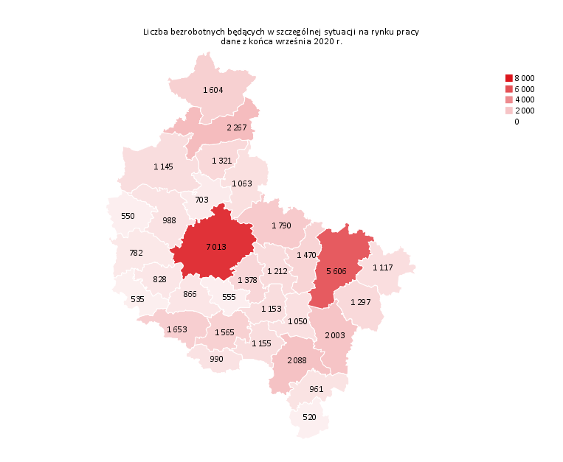
Powrót do spisu tabel

M3
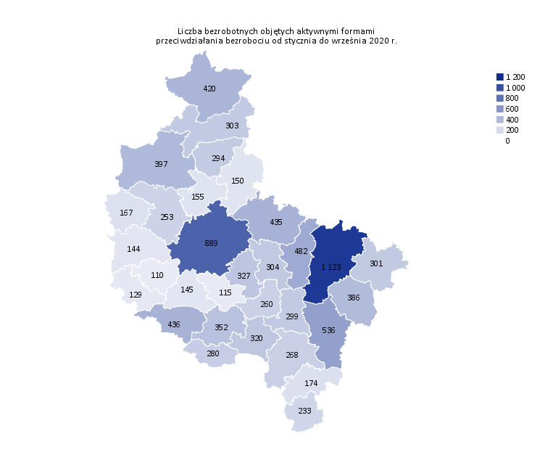
Powrót do spisu tabel

M4
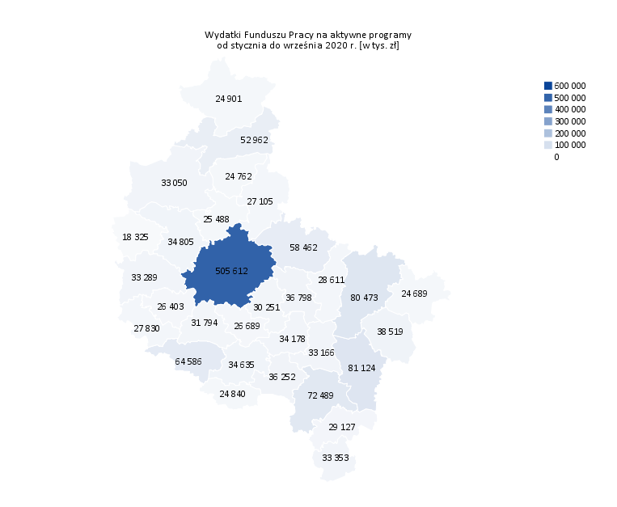
Powrót do spisu tabel

M5

Powrót do spisu tabel

M6
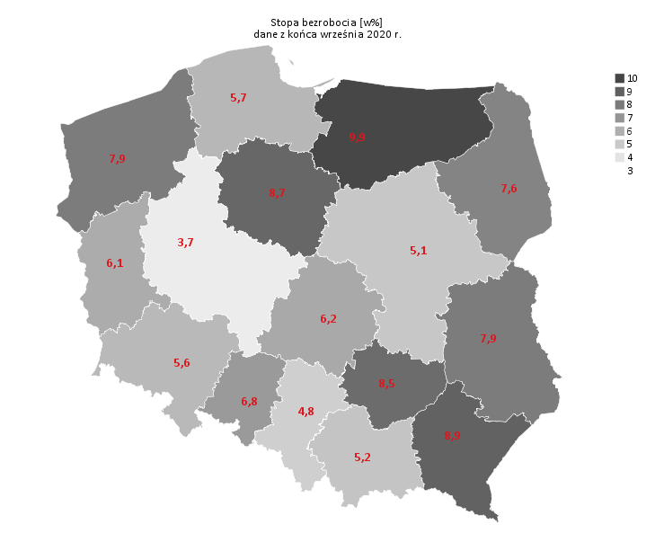
Powrót do spisu tabel

